Накладная-№3
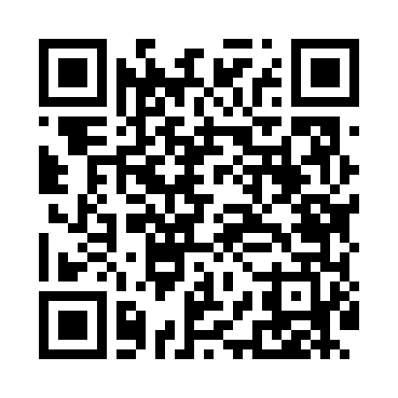
Номер товарно-транспортной накладной: |  |  | Торговый представитель: Kamol aka
Поставщик: Toshkent falcon fly 2 |  |  | Телефон торгового представителя: +998979626299
Дата отгрузки: 26.11.2025 |  |  | Контрагент: """" Klient
Дата консигнации: |  |  | Адрес:
Доставщик: |  |  | Телефон:
Телефон доставщика:
Время заказа: 26.11.2025 11:28:18
№ | Штрих-код | Название товаров (работ,услуг) | Количество | Количество в кейсе | Цена | Сумма
 |  |  | 5 |  |  | 12.4
1 | 6900420141199 | Керамическая салатница DB-141-19 | 2 | 2 шт. | 3.20 | 6.40
2 | 6900420141205 | Керамическая салатница DB-141-20 | 3 | 3 шт. | 2 | 6
Итого: 12.4$|->UZS: 155,000.00

